Blad1
Kenmerk Winterhard Niet Winterhard 1 jarig 2 jarig Meerjarig
Vocht:
Droog: S
Medium: SS
Vochtig: SSS
Bodem:
Licht Medium Zwaar
Zon
veel
semi
geen
Bloei
Hoogte
Nederlandse naam
Botanische naam
PLANTGOED
M
W
L
M
Z
SS
5/6
Aardbei
Fragaria
ABC-kruid/Champagneblad
Spilanthes oleracea
SSS
6/11
40/50
1
NW
L
M
 | PRIJS per pot klein groot | BLOEI | HOOGTE
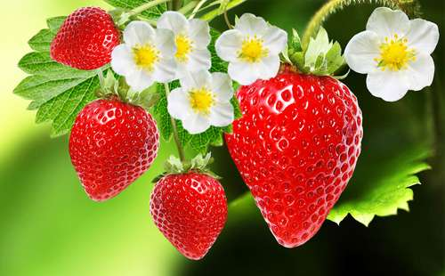 | 1 |  |  | huidge versie
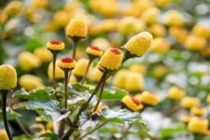 | 2.5 |  |  | huidge versie
Absint Alsem
Artemisia absinthium
S
SS
8/10
100
M
W
L
M
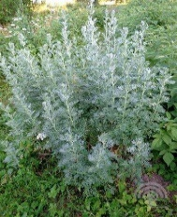 | 2.5 |  |  | huidge versie
M
W
L
M
Z
SS
6/10
30/40
Afrikaantje, Citroenafrikaantje
Tagetes tenuifolia
 | 2.5 |  |  | huidge versie
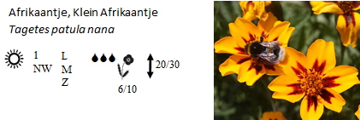 | 2.5 |  |  | huidge versie
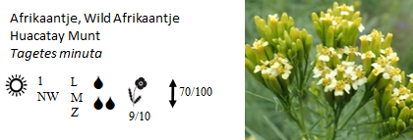 | 2.5 |  |  | huidge versie
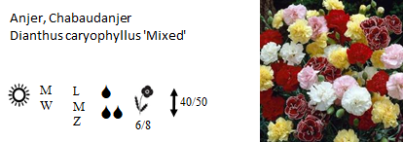 | 2.5 |  |  | huidge versie
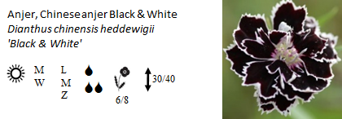 | 2.5 |  |  | huidge versie
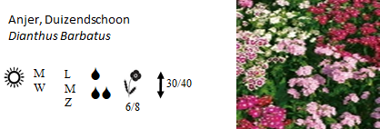 | 2.5 |  |  | huidge versie
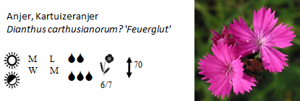 | 2.5 |  |  | huidge versie
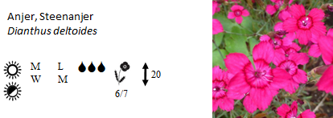 | 2.5 |  |  | huidge versie
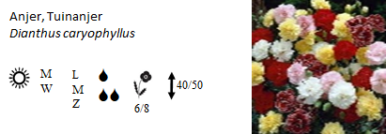 | 2.5 |  |  | huidge versie
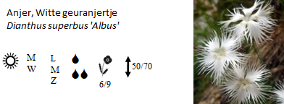 | 2.5 |  |  | huidge versie
Barbarakruid / winterkers
Barbaraea praecox
SSS
4/6
10/60
2
W
L
M
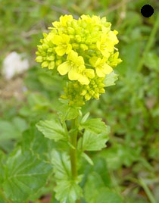 | 2 |  |  | huidge versie
Basilicum ,fijnbladig
Ocimum basilicum
SS
6/8
30/40
1
nW
L
M
 | 2.5 |  |  | huidge versie
Basilicum, Citroenbasilicum
Ocimum americanum
SSS
7/8
30/40
1
NW
L
M
 | 2 |  |  | huidge versie
Basilicum, Heilige basilicum, Tulsi
Ocimum sanctum of tenuifolia
S
SS
7/8
50/70
1
NW
L
M
 | 2.5 |  |  | huidge versie
Basilicum, Kaneelbasilicum
Ocimum basilicum var. cinnamon
SS
6/9
50/70
1
NW
L
M
Z
 | 2 |  |  | huidge versie
Basilicum, Rode Basilicum
Ocimum basilicum
SS
7/8
30/40
1
NW
L
M
 | 2 |  |  | huidge versie
Basilicum, Thai basilicum
Ocimum basilicum
S
SS
7/8
30/40
1
NW
L
M
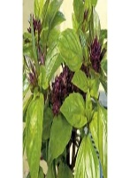 | 2.5 |  |  | huidge versie
Basilicum
Ocimum basilicum, 'Magic Mountain'
SS
7/8
30/40
1
NW
LM
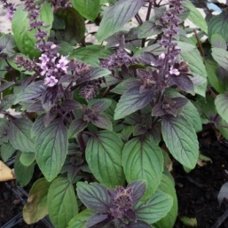 | 2 |  |  | huidge versie
Beemdkroon
Knautia Arvensis
S
SS
6/10
50/70
M
W
LM
Z
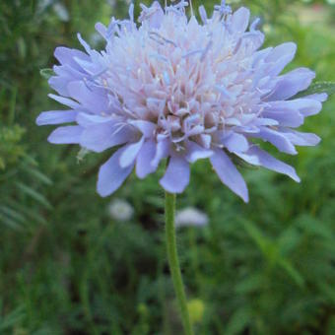 | 2,5 3,5 |  |  | huidge versie
Bergamot, Citroenbergamot
Monarda citriodora
SS
6/9
50/70
1
NW
LM
Z
 | 2.5 |  |  | huidge versie
Bergamot, wilde
Monarda Fistulosa
S
7/9
70/100
M
W
LM
Z
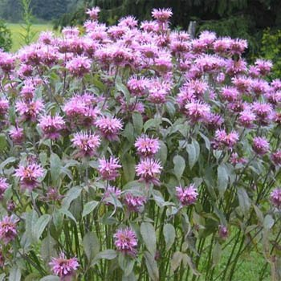 | 2.5 |  |  | huidge versie
Bergsteentijm klein
Clinopodium calamintha
S
7/9
40/50
M
W
LM
Z
 | 2 3,5 |  |  | huidge versie
Bergsteentijm wit
Calamintha Nepeta, 'White Cloud'
S
SS
8/9
40/50
M
W
LM
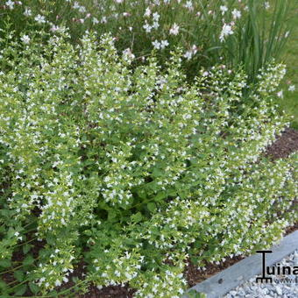 | 2,5 3,5 |  |  | huidge versie
Bieslook
Allium schoenoprasum
SS
5/6
20/30
M
W
LM
Z
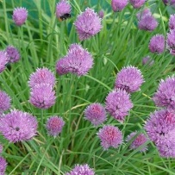 | 1.5 |  |  | huidge versie
Bieslook, Chinese
Allium tuberosum
S
SS
7/9
40/50
M
W
LM
Z
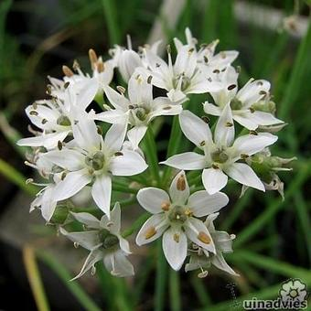 | 2,5 3,5 |  |  | huidge versie
Bonenkruid, bergbonenkruid
Satureja montana
S
SS
7/8
40/50
M
W
LM
 | 2 |  |  | huidge versie
Bonenkruid, eenjarig
Satureja hortensis
S
SS
7/8
30
1
NW
LM
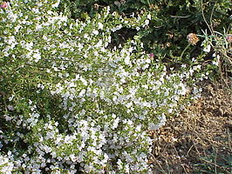 | 2 |  |  | huidge versie
Boomspinazie
Chenopodium giganteum
SSS
7/10
200/400
1
NW
LM
Z
 | 2 |  |  | huidge versie
Brave hendrik
Chenopodium bonus-henricus
SS
5/8
70/100
M
W
LM
Z
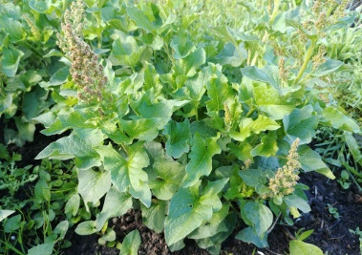 | 2 3,5 |  |  | huidge versie
Citroengras
Cymbopofon Flexuosus
SS
120/150
M
NW
LM
Z
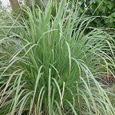 | 2,5 3,5 |  |  | huidge versie
M
W
L
M
S
SS
Citroenmelisse Melissa officinalis | 2 | 07-09 | 30-50 | vorige versie
M
W
L
M
S
SS
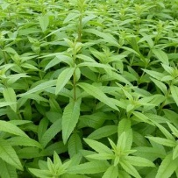 Citroenverbena Aloysia citriodora Verbena citriodora | 2.5 | 06-09 | 70-100 | vorige versie
S
SS
M
W
L
M
Z
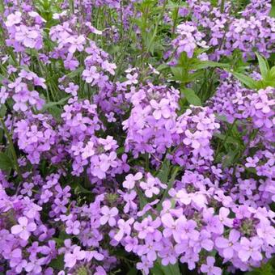 Damastbloem Hesperis Matronalis | 2,5 3,5 | 05-06 | 70-100 | vorige versie
1
W
L
M
SS
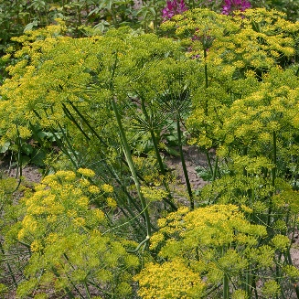 Dille Anethum graveolens | 2 | 05-06 | 70-100 | vorige versie

eerste versie: wel te zien op smartphone maar niet overzichtelijk en veel te breed en alle afbeeldingen moesten stuk voor stuk geladen worden
Plantgoed * |  |  |  |  | Licht Medium Zwaar | Volledig Semi Geen | Droog Middelmatig Vochtig
Nederlandse naam | Botanische naam | Prijs/pot | afbeelding | karakteristiek | bodem | schaduw | vochtigheid | bloeitijd | hoogte
Aardbei | Fragaria | 1 |  | winterhard | LMZ | SG | M | 05-06
ABC-kruid/Champagneblad | Spilanthes oleracea | 2.5 |  | eenjarig | LM | SG | V | 06-11 | 40 - 50
Absint Alsem | Artemisia absinthium | 2.5 |  | winterhard | LM | SG | DV | 08-10 | 100
Afrikaantje, Wild Afrikaantje / Huacatay Munt | Tagetes minuta | 2.5 |  | eenjarig | LMZ | G | DM | 09-10 | 70-100
oorspronkelijke lijst
plantnaam Nederlands | plantnaam botanisch
Aardaker | Lathyrus tuberosus
ABC-kruid/Champagneblad | Spilanthes oleracea
Absint Alsem | Artemisia absinthium

